CU5
CU5: Dar de alta una caso de uso

Flujo de eventos | Flujo alternativo
1) Usuario entra a la vista de casos de uso dentro de proyectos | 3.1) El sistema notifica el error
2) Usuario selecciona nuevo Caso de Uso | 3.2) El sistema borra los datos asignados en el formulario
3) Usuario rellena la información | 3.3) El sistema regresa a la vista Casos de uso
4) Usuario confirma la fase
5) El sistema almacena el caso de uso en la base de datos
6) El sistema regresa a la vista de Casos de Uso

Scenario/Condition | Starting flow | Alternate
Escenario 1- Dar de alta un caso de uso de proyecto de manera exitosa | Flujo Básico
Escenario 2- Un campo está vacio al dar de alta una funcion de proyecto | Flujo Básico | Flujo Alterno 5.1 | Flujo Alterno 5.2
Escenario 3- Se da un tipo de dato incorrecto para la iteración | Flujo Básico | Flujo Alterno 5.1 | Flujo Alterno 5.2

Table Test Case Matrix for the Register Project Use Case
Test Case ID | Scenario/Condition | Nombre de caso de uso | Descripción | Iteracion | Resultado Esperado
TC1 | 1 | V | V | V | Dar de alta un proyecto de manera exitosa.
TC2 | 2 | F | V | V | Se solicita el reingreso del dato incorrecto, se da de alta el proyecto
TC3 | 3 | V | V | F | Se indica que el tipo de dato no es el esperado

Table : Test Case Matrix with Data Values
Test Case ID | Scenario/Condition | Nombre de caso de uso | Descripción | Iteracion | Resultado Esperado
TC1 | 1 | Software para finanzas | Este software será destinado al departamento de finanzas... | 1 | Dar de alta un proyecto de manera exitosa.
TC2 | 2 |  | Este software será destinado al departamento de finanzas... | 1 | Se solicita el reingreso del dato incorrecto, se da de alta el proyecto
TC3 | 3 | Sección para recursos humanos en la pagina de inicio | Este software será destinado al departamento de recursos humanos... | iteracion dos | Se solicita el reingreso del dato incorrecto, se da retroalimetnación de que el tipo de dato no es el esperado

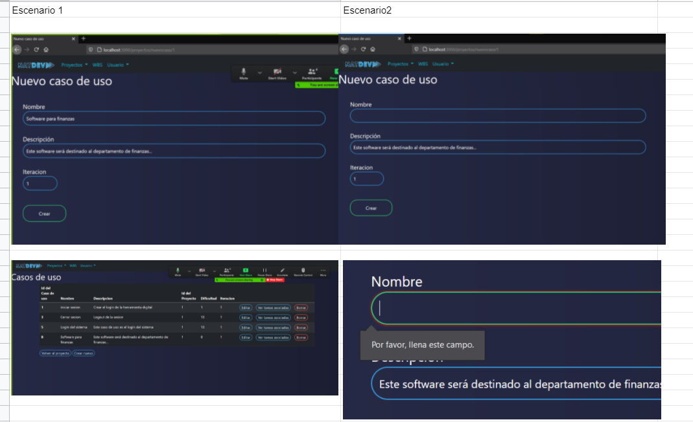
Ejecución: | Resultado
Escenario 1 | El sistema da de alta correctamente los casos de uso dentro de cada proyecto
Escenario 2 | El sistema no permite el ingreso del caso de uso hasta que se inserte el dato faltante
Escenario 3 | El sistema solicita que se ingrese un número

CU12
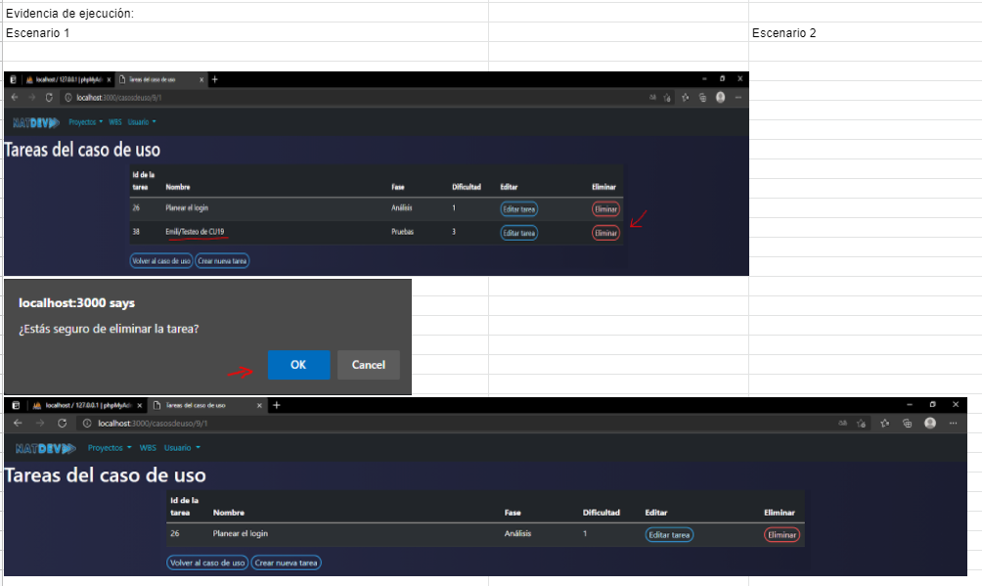
Eliminar tarea para una función
Flujo Basico | Flujo alterno
1)usuario da click sobre "elminar"
2)Sistema manda mensaje de alerta
3)Usario selecciona opcion aceptar | 3.1)Usario selecciona cancelar | 3.2)El sistema cancela la operación
4) El sistema elimina la tarea | 4.1)Sitema envia error "Error en la base de datos" | 4.2)Sistema cancela operación

Scenario/condition
1. Tarea eliminado
2. Operación cancelada
3. Erro en la base de datos

Table Test Case Matrix for the Register Project Use Case
Test case ID | Scenario/condition | Aceptar/Cancelar | Resultado esperado
1 | 1 | Aceptar | Tarea eliminado correctamente
1 | 2 | Cancelar | Operación cancelada

Ejecución | Iteracion | Resultado
1 | 2 | Caso de uso eliminado correctamente
2 | 2 | Operación cancelada

CU14
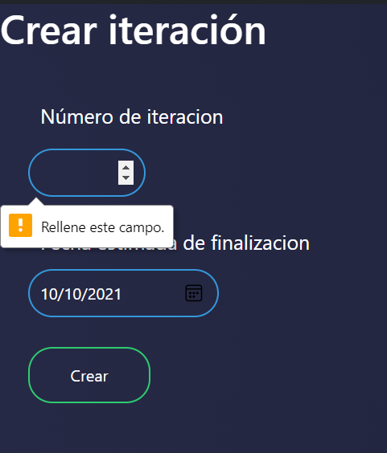
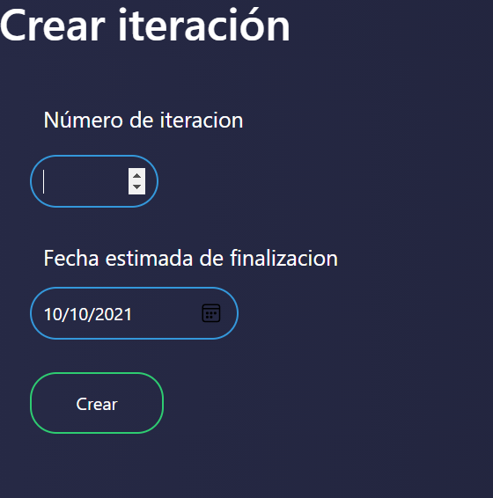
Dar de alta una iteración para un proyecto

Flujo Basico | Flujo alterno
1)Usuario accede a ver iteraciones
2)Usuario elige crear nueva iteración
3) Usuario inserta el numero y fecha de finalización
4)Sistema verifica formilario | 4.1)Sistema envia error "Faltan campos"
5)Sistema guarda la iteracionen la base de datos | 5.1)Sitema envia error "Error en la base de datos" | 5.2)Sistema cancela operación
6)Sistema redirige a pagina detalles de proyecto

Scenario/condition
1. Creación correcta
2. Error de falta de campos
3. Error de numero de iteración como input no numerico

Table Test Case Matrix for the Register Project Use Case
Test case ID | Scenario/condition | Iteracion | Fecha de finalización | Resultado esperado
1 | 1 | 1 | 2021-10-10 | Creación correcta de la iteración
2 | 2 |  | 2021-10-10 | Menaje solicitando acompletar el campo
3 | 3 | uno | 2021-10-10 | Mensaje informando que la entrada debe ser numérica

Ejecución |  |  | Resultado
1 |  |  | Creación correcta de la iteración
2 |  |  | El mensaje se muestra correctamente
3 |  |  | El sistema no permite introducir caracteres no numéricos

CU17
CU17: Visualizar gráfica de tiempo invertido en actividad (estimación vs tiempo real)
Flujo de eventos | Flujo alternativo
1) Usuario selecciona el botón "ver tareas asociadas" | 2.1) Sistema no encuentra tareas de caso de uso
2) Sistema realiza Query a base de datos | 2.2) Sistema despliega mensaje indicando que no hay tareas
3) Base de datos regresa consulta | 3.1) Sistema pierde conexión con base de datos
4) Sistema regresa resultados de consulta a la vista tareas | 3.2) Sistema impide el acceso a la página.
5) Sistema despliega gráfica con los resultados

Scenario/Condition | Starting flow | Alternate
Escenario 1- Creación de gráfica exitosa | Flujo Básico
Escenario 2- Cración de gráfica, no hay datos. | Flujo Básico | Flujo Alterno 2.1
Escenario 3- Error de conexión con base de datos | Flujo Básico | Flujo Alterno 3.1

Test Case Matrix for the Register Project Use Case
Test Case ID | Scenario/Condition | Resultado esperado
TC1 | 1 | Se desplegó la gráfica con información
TC2 | 2 | Se despliega una gráfica vacía

Table : Test Case Matrix with Data Values
Test Case ID | Descripcion
TC1 | Se ejecutó correctamente la operación.
TC2 | Se ejecuta la operación pero no se visualizan datos.

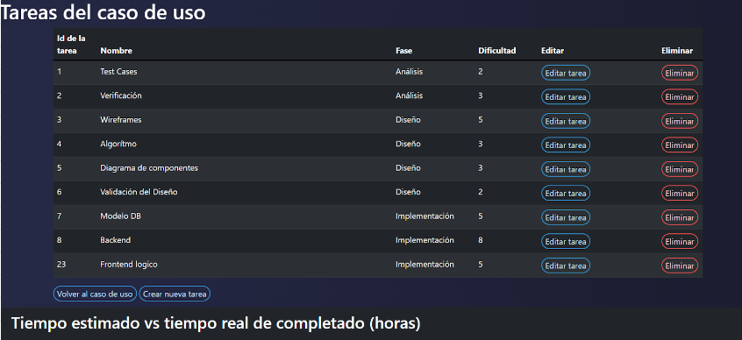
Pruebas
Escenario 1 - Usuario visualiza gráfica con tareas

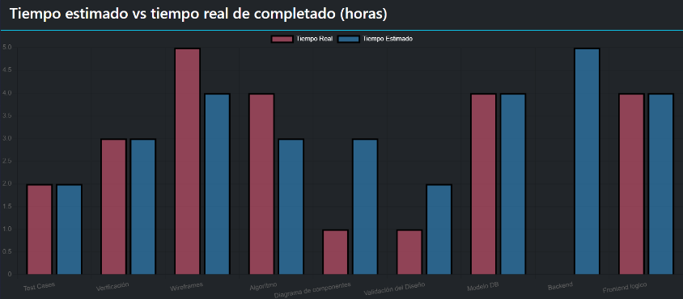

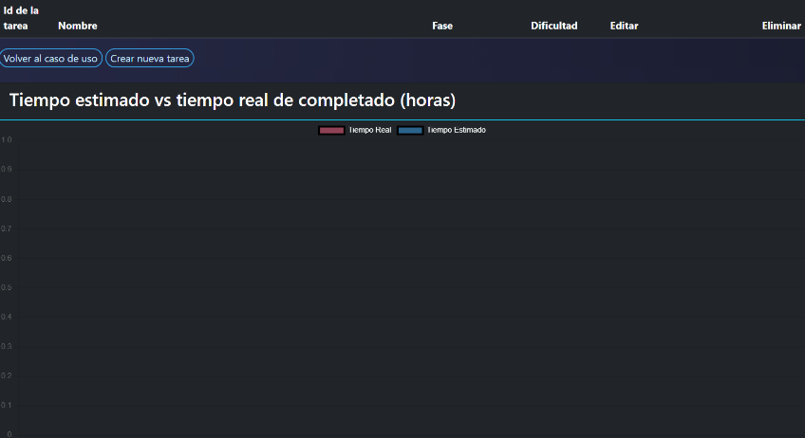
Escenario 2 - usuario visualiza gráfica sin tareas

CU18
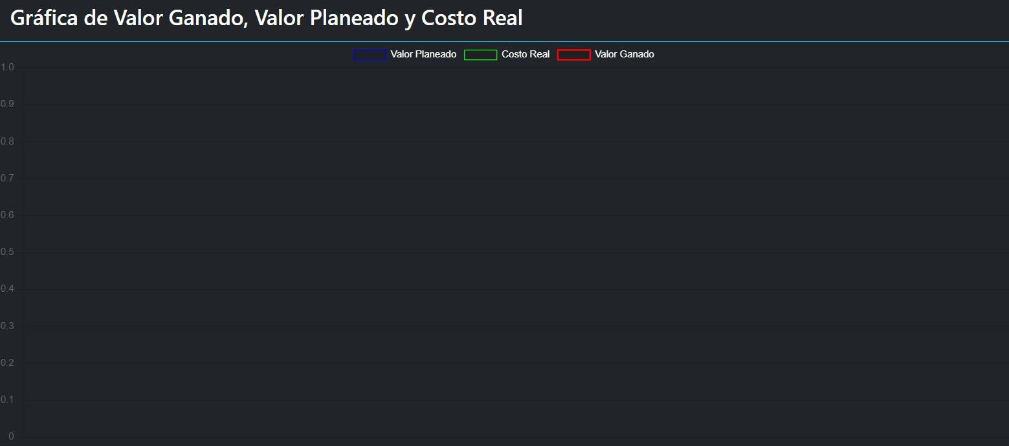
CU18: Visualizar gráfica de valor y costo acumulado
Flujo de eventos | Flujo alternativo
1) Usuario ingresa a la vista detalles de proyecto | 2.1) Error de conexión con base de datos
2) Sistema envía query a la base de datos | 2.2) Sistema despliega error
3) Base de datos regresa query | 3.1) Query regresa sin información
4) Sistema envía información a vistas | 3.2) Sistema despliega gráfica vacía
5) Sistema hace render de la gráfica

Scenario/Condition | Starting flow | Alternate
Escenario 1- Creación de gráfica exitosa | Flujo Básico
Escenario 2- Cración de gráfica, no hay datos. | Flujo Básico | Flujo Alterno 2.1
Escenario 3- Error de conexión con base de datos | Flujo Básico | Flujo Alterno 3.1

Test Case Matrix for the Register Project Use Case
Test Case ID | Scenario/Condition | Resultado esperado
TC1 | 1 | Se desplegó la gráfica con información
TC2 | 2 | Se despliega una gráfica vacía

Table : Test Case Matrix with Data Values
Test Case ID | Descripcion
TC1 | Se ejecutó correctamente la operación.
TC2 | Se ejecuta la operación pero no se visualizan datos.

Pruebas
Escenario 1 - Usuario visualiza gráfica con casos de uso y tareas

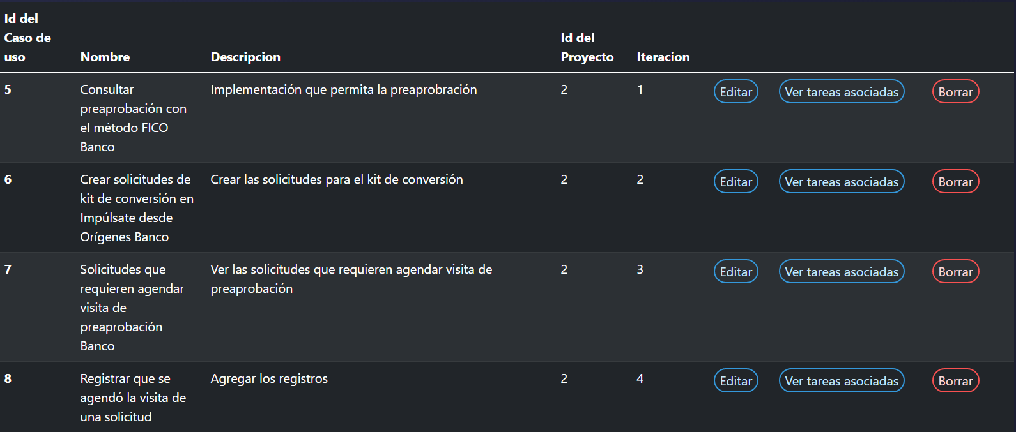

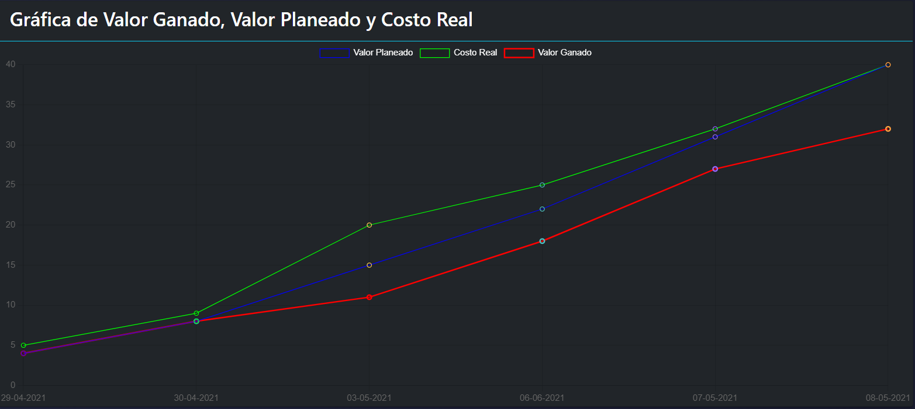

Escenario 2 - usuario visualiza gráfica sin casos de uso

CU21
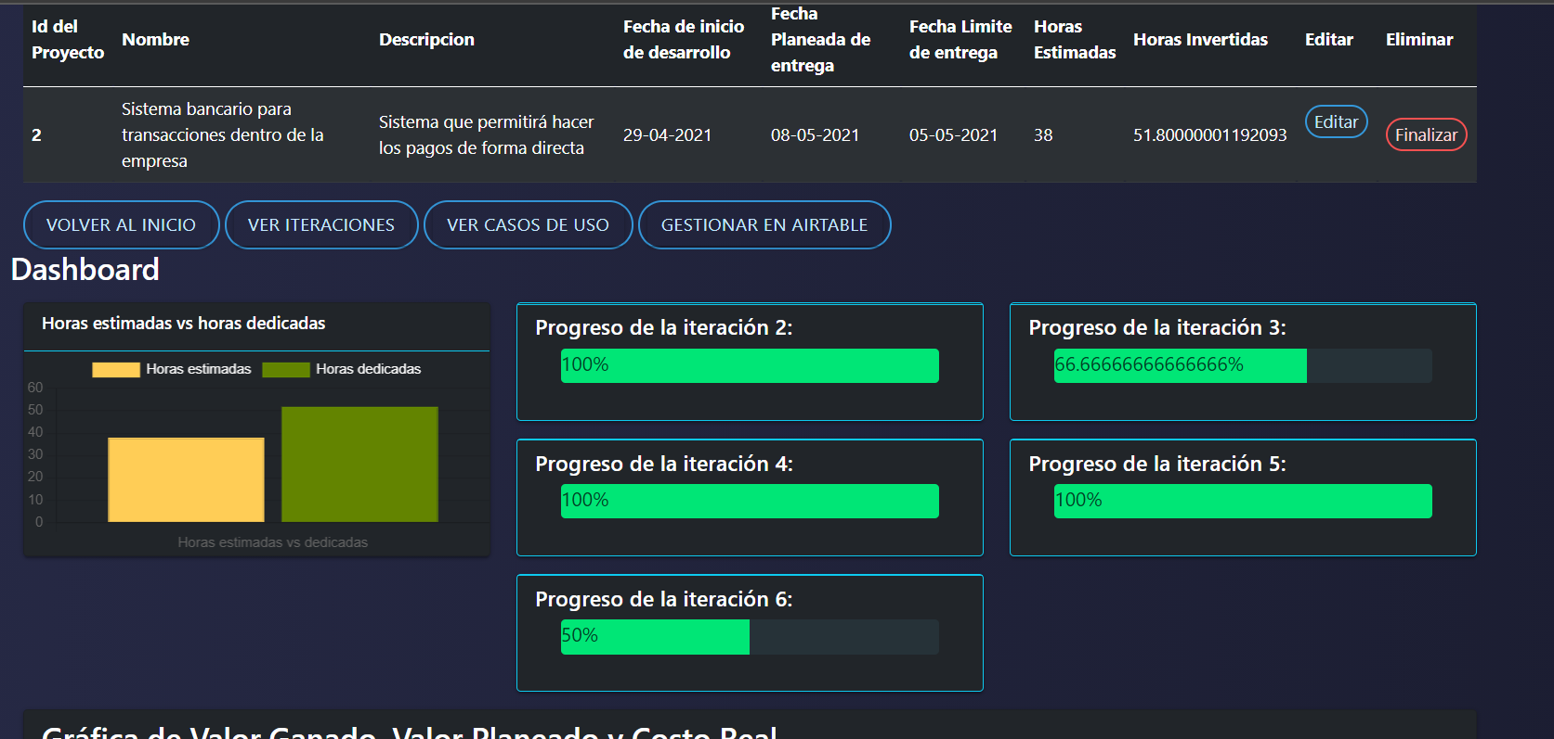
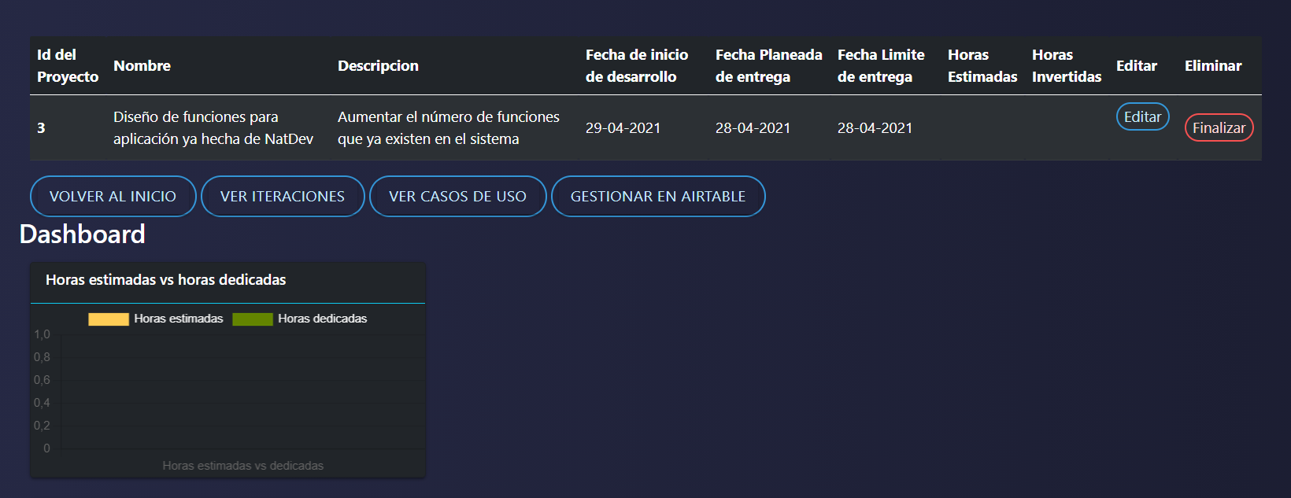
Consultar horas de trabajo estimadas por proyecto

Flujo básico
1)El usuario selecciona ver los detalles de un proyecto
2)El sistema muestra en la tabla la estimación de horas, además de una comparativa de horas estimadas vs dedicadas

Escenario 1: Sistema con tareas registradas
 | Escenario 2: Sistema sin tareas registradas

CU24
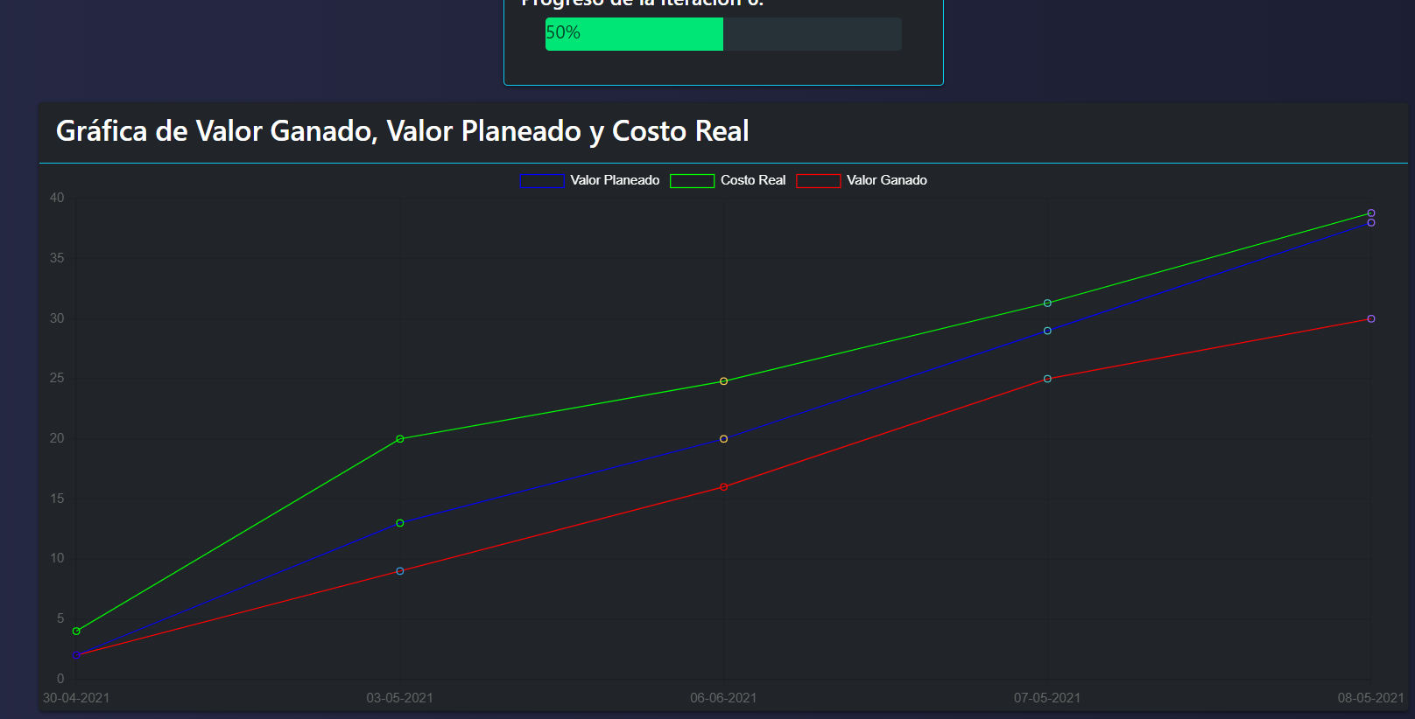
Consultar detalles de un proyecto

Flujo básico
1)El usuario selecciona "ver detalles" en un proyecto
2)El sistema muestra los gráficos de progreso, valor ganado, planeado y costo real

Escenario 1: Proyecto con tareas e iteraciones | Escenario 2: proyecto sin tareas

CU25
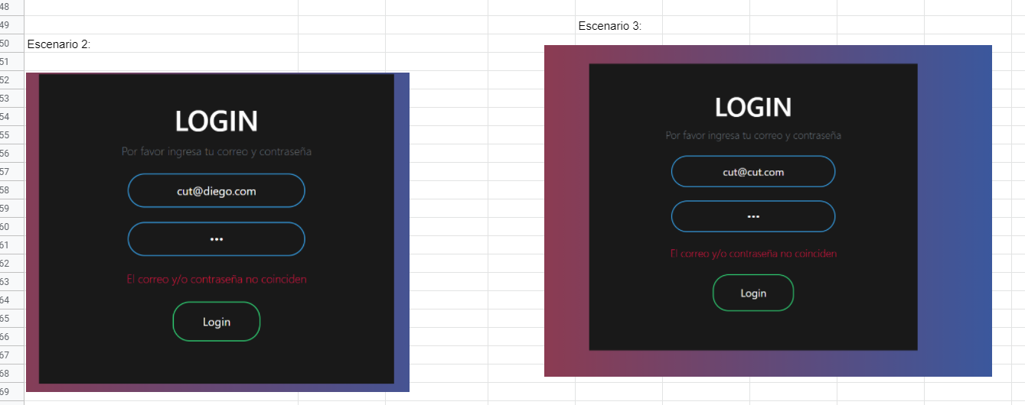
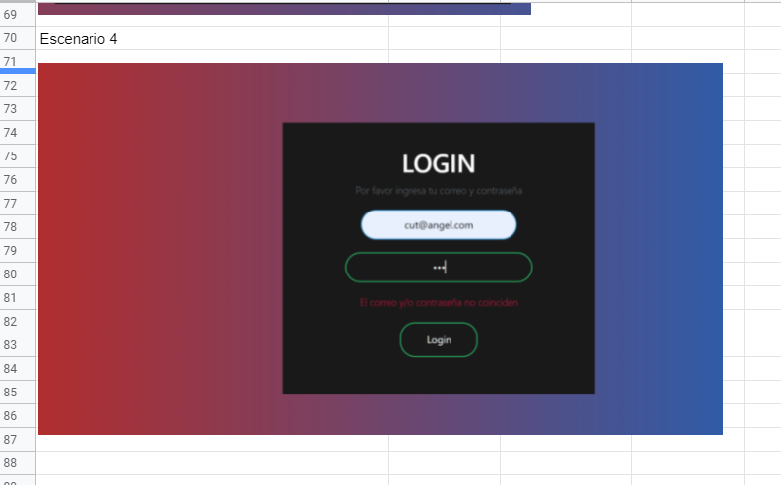
Iniciar sesión
Flujo Basico | Flujo alterno
1)Usuario ingresa a la pagina de login
2)Usuario ingresa sus datos de autenticación
3)Usuario selecciona "Login"
4)Sistema consulta base de datos | 4.1)Sitema envia error "Error en la base de datos" 4.2)Sistema cancela operación
5)Sistema verifica coincidencua | 5.1)El sistema no encuentra coincidencia | 5.2)El sistema muestra mensaje de no coincidencia
6)Sistema redirige a pagina "Todos los proyectos"

Scenario/condition
1. Login exitoso
2. Login erroneo
3. Error conexión con la base de datos

Table Test Case Matrix for the Register Project Use Case
Test case ID | Scenario/condition | Correo | Contraseña | Resultado esperado
1 | 1 | cut@cut.com | cut | Redireccion a la pagina de todos los proyectos
2 | 2 | cut@cut.com | asdas | Se muestra mensaje de no coincidencia
3 | 2 | asdasdasd | cut | Se muestra mensaje de no coincidencia
4 | 2 | cut@cut.com |  | Se muestra mensaje de no coincidencia
5 | 2 |  | cut | Se muestra mensaje de no coincidencia

Ejecución | Iteracion | Resultado
1 | 2 | Redireccion a la pagina de todos los proyectos
2 | 2 | Se muestra mensaje de no coincidencia
3 | 2 | Se muestra mensaje de no coincidencia
4 | 2 | Se muestra mensaje de no coincidencia
5 | 2 | Se muestra mensaje de no coincidencia

